Ветровая нагрузка
Заполняется вручную
Расчёт по СП 20.13330.2016 п.11
№ п/п | Наименование | Обозн. | Знач. | Ед. изм.
1 | Ветровой район Определяется по карте районирования территории РФ по давлению ветра (нажми кнопку справа)
2 | Нормативное значение ветрового давления Принимается в зависимости от ветрового района по таблице 11.1 | ω0 | 0.23 | кПа
Заполняется вручную
3 | Тип местности А - открытые побережья морей, озер и водохранилищ, сельские местности, в том числе с постройками высотой менее 10 м, пустыни, степи, лесостепи, тундра; В - городские территории, лесные массивы и другие местности, равномерно покрытые препятствиями высотой более 10 м; С - городские районы с плотной застройкой зданиями высотой более 25 м. Сооружение считается расположенным в местности данного типа, если эта местность сохраняется с наветренной стороны сооружения на расстоянии 30h - при высоте сооружения h<60 м и на расстоянии 2 км - при h>60 м.
Заполняется вручную
4 | Эквивалентная высота Эквивалентная высота определяется следующим образом. 1 Для башенных сооружений, мачт, труб, решетчатых конструкций и т.п. сооружений ze = z. 2 Для зданий: а) при h<=d --- Ze = h; б) при d<h<=2d: для z>=h-d --- Ze = h; для 0<z<h-d --- Ze = d; в) при h>2d: для z>=h-d --- Ze = h; для d<z<h-d --- Ze = z; для 0<z<=d --- Ze = d. Здесь z - высота от поверхности земли; d - размер здания (без учета его стилобатной части) в направлении, перпендикулярном расчетному направлению ветра (поперечный размер); h - высота здания. | ze | 4 | м
Заполняется вручную
5 | 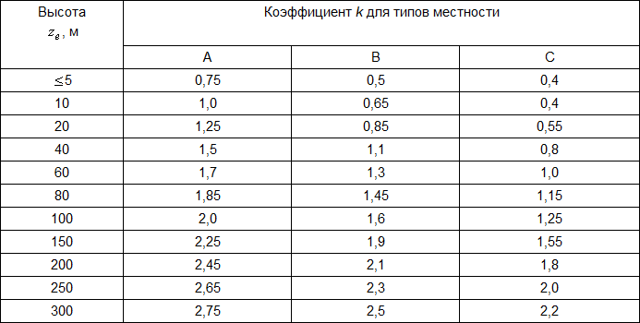 Коэффициент Определяется по таблице 11.4 | k | 0.50
6 | Аэродинамический коэффициент СП 35.13330.2011 Приложение Н СП 20.13330.2016 Приложение В | c | 1.2
Заполняется вручную
Заполняется вручную
7 | Логарифмический декремент колебаний Значение суммарного логарифмического декремента колебаний следует принимать: а) для железобетонных и каменных сооружений, а также для зданий со стальным каркасом при наличии ограждающих конструкций =0,3; б) для стальных сооружений, футерованных дымовых труб, аппаратов колонного типа, в том числе на железобетонных постаментах, =0,15; в) для стекла, а также смешанных сооружений, имеющих одновременно стальные и железобетонные несущие конструкции, =0,22. | δ
Заполняется вручную
8 | Первая частота собственных колебаний (из Midas) | f1 | 2.048199 | Гц
Заполняется вручную
9 | Вторая частота собственных колебаний (из Midas) | f2 | 2.059435 | Гц
10 | Третья частота собственных колебаний (из Midas) | f3 | 2.493593 | Гц
Заполняется вручную
Заполняется вручную
11 | 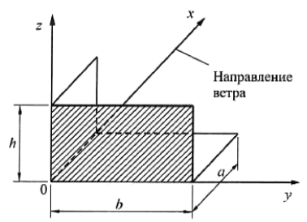 Основная система координат, см рис. 11.2
Заполняется вручную
12 | Размер конструкции | h | 2.30 | м
Заполняется вручную
13 | Размер конструкции | b | 48.00 | м
Заполняется вручную
14 | Размер конструкции | a | 13.50 | м
15 | Коэффициент надежности по ветровой нагрузке Коэффициент надежности по нагрузке для основной и пиковой ветровых нагрузок следует принимать равным 1.4 (п.11 СП 20.13330.2016). Согласно ГОСТ Р 59626-2022 п.5.4.1.9 "Коэффициент надежности по ветровой нагрузке при расчете СВСиУ со сроком службы менее 5 лет допускается принимать равным 1,0; во всех остальных случаях =1,1." | γf | 1
16 | Безразмерный период Формула 11.8а Здесь ω0 (Па) - нормативное значение давления ветра | Tg,1 | 0.011140
Заполняется вручную
17 | 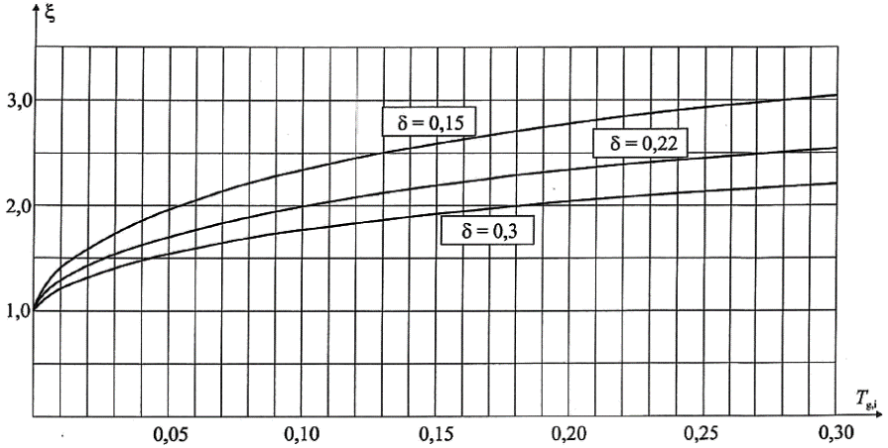 Коэффициент динамичности Определяется по рисунку 11.1 в зависимости от суммарного логарифмического декремента колебаний (см. 11.1.10 СП20) и безразмерного периода , который определяется по формуле (11.8а) для первой собственной частоты | ξ | 1.20
18 | Параметр По таблице 11.3 СП20.13330.2016 | α | 0.20
19 | Параметр По таблице 11.3 СП20.13330.2016 (см. выше) | k10 | 0.65
20 | Параметр По таблице 11.3 СП20.13330.2016 (см. выше) | ζ10 | 1.06
21 | Нормативное значение средней составляющей основной ветровой нагрузки в зависимости от эквивалентной высоты над поверхностью земли следует определять по формуле | ωm | 0.0141 | т/м2
22 | 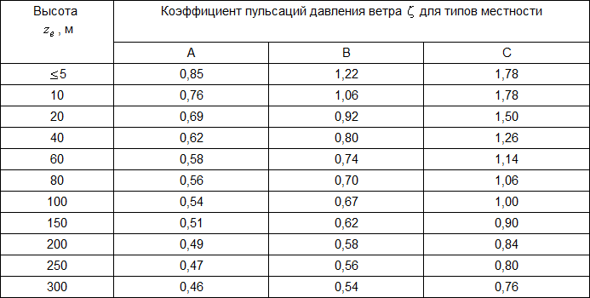 Коэффициент пульсации давления ветра Принимается по таблице 11.4 для эквивалентной высоты (см. 11.1.5) | ζ | 1.22
23 | Параметр Принимается по табл. 11.7 | ρ | 48.00
24 | Параметр Принимается по табл. 11.7 (см. выше) | χ | 2.30
25 | Коэффициент пространственной корреляции пульсаций давления Следует определять для расчетной поверхности сооружения или отдельной конструкции, для которой учитывается корреляция пульсаций. Расчетная поверхность включает в себя те части наветренных и подветренных поверхностей, боковых стен, кровли и подобных конструкций, с которых давление ветра передается на рассчитываемый элемент сооружения. Если расчетная поверхность близка к прямоугольнику, ориентированному так, что его стороны параллельны основным осям (рисунок 11.2), то коэффициент v следует определять по таблице 11.6 в зависимости от параметров ρ и χ, принимаемых по таблице 11.7. | ν | 0.7020
26 | Предельный безразмерный период По таблице 11.5 | Tg,lim | 0.0230
27 | Предельное значение частоты собственных колебаний Определяется в зависимости от предельного безразмерного периода по формуле 11.9а: | flim | 0.031371 | Гц
28 | Нормативное значение пульсационной составляющей основной ветровой нагрузки на эквивалентной высоте Определяется следующим образом: | ωg | 0.0121 | т/м2
 | а) для сооружений (и их конструктивных элементов), у которых первая частота собственных колебаний f1, Гц, больше предельного значения собственной частоты flim, (см. 11.1.10), - по формуле 11.5
 | б) для всех сооружений (и их конструктивных элементов), у которых f1<flim<f2 - по формуле 11.7
 | в) для сооружений, у которых вторая собственная частота меньше предельной, необходимо производить динамический расчет с учетом s первых форм собственных колебаний. Число s следует определять из условия fs<flim<fs+1
 | г) при расчете зданий допускается учитывать динамическую реакцию по трем низшим собственным формам колебаний (двум изгибных и одной крутильной или смешанным крутильно-изгибным).
29 | Нормативное значение основной ветровой нагрузки Определяется как сумма средней и пульсационной составляющих (ф. 11.1): | ω | 0.0261 | т/м²
30 | Расчётное значение основной ветровой нагрузки | ωр | 0.0261 | т/м²

